画面遷移図
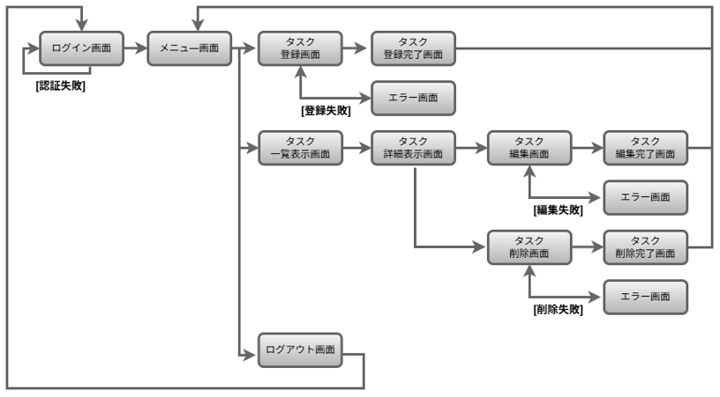
画面遷移図 | システム名 | グループ名 | 作成日 | 担当 | 承認印
 | taskUN | 56期 | 2025-05-29 | 山本み

詳細クラス図
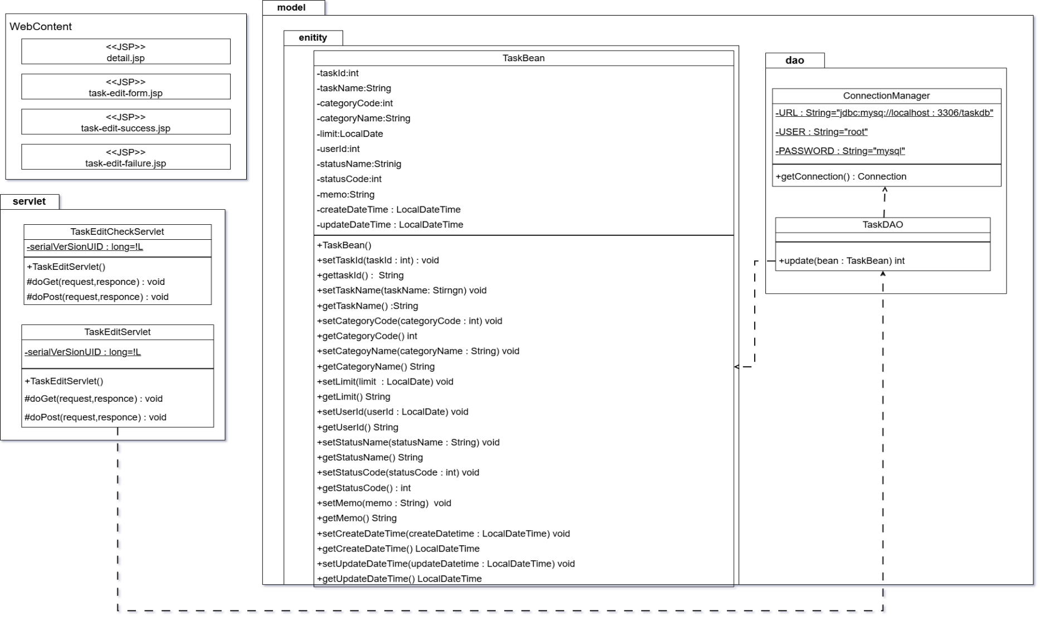
詳細クラス図 | システム名 | グループ名 | 作成日 | 担当 | 承認印
 | taskUN | 56期 | 2025-06-02 | 山本（あ）

画面設計書
画面設計書 | システム名 |  | グループ名 |  | 作成日 | 担当 | 承認印
 | taskUN |  | 56 |  | 2025-06-02 | 山本（あ）

画面名称 | タスク編集画面
画面レイアウト

①
②
③
④
⑤

⑥
⑦
⑧
フォーム定義
action | item-edit-check-servlet |  |  |  |  | method | post
識別ID | ラベル | type | name | value | 備考
1 | タスク名 | text | task_name | 入力値
2 | カテゴリ名 | select | category_name | 入力値
3 | 期限 | date | limit | 入力値
4 | ステータス | select | status_name | 入力値
5 | メモ | text | memo | 入力値
6 | なし | input | なし | 確認
7 | なし | reset | なし | 取消

エビデンス
テストエビデンス |  | システム名 |  | グループ名 | 作成日 | 担当 | 承認印
 | TaskUN |  | 56期 |  | 2025-06-20 | 山本み

画面名称 | タスク編集

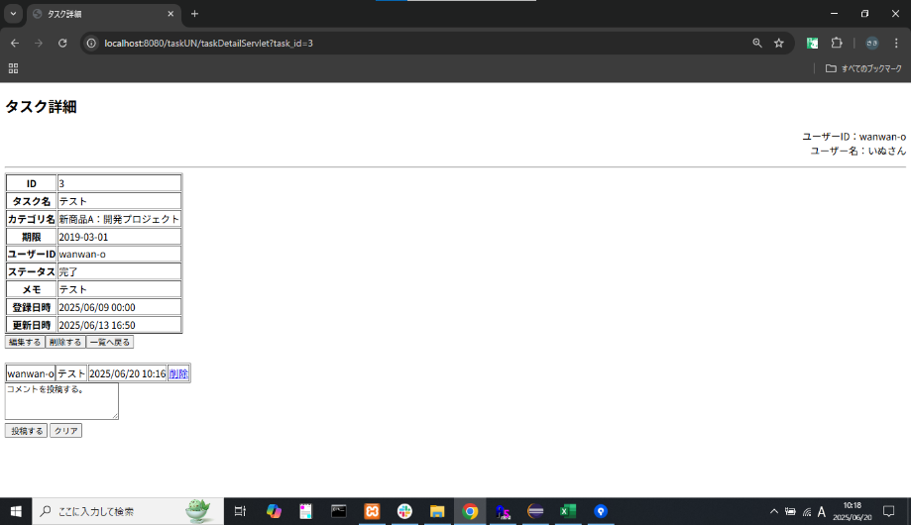
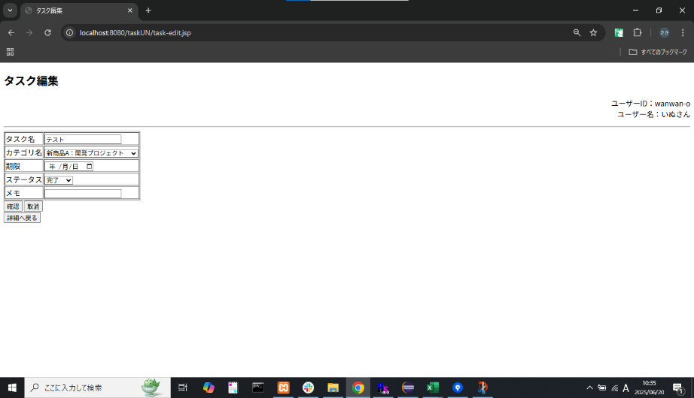
項番 | エビデンス
1

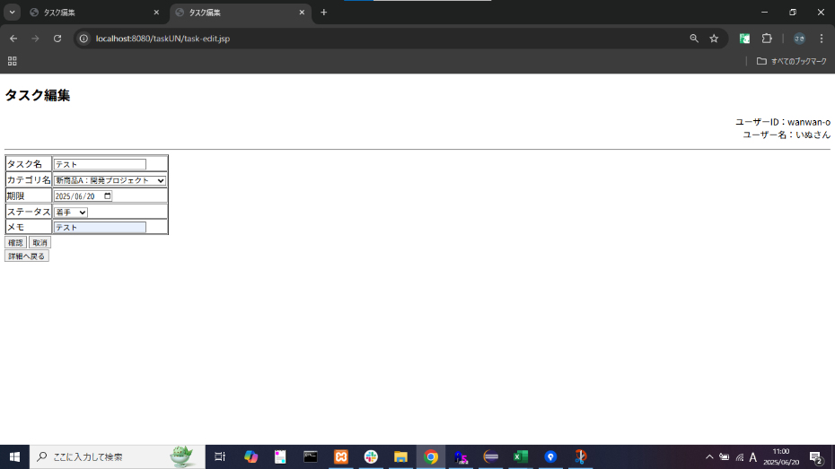
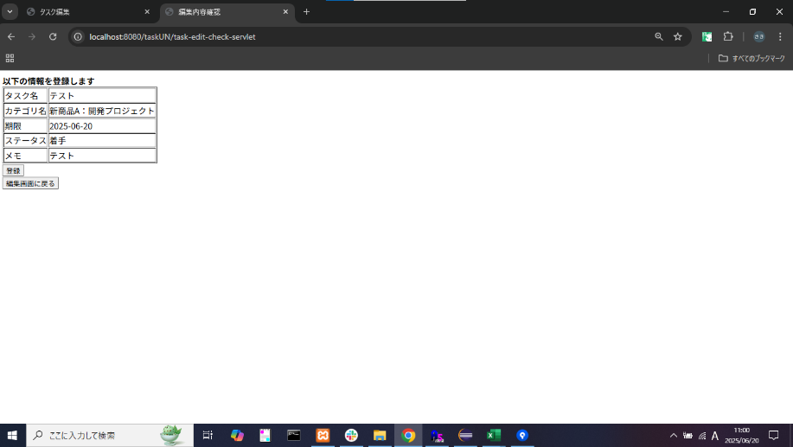
2

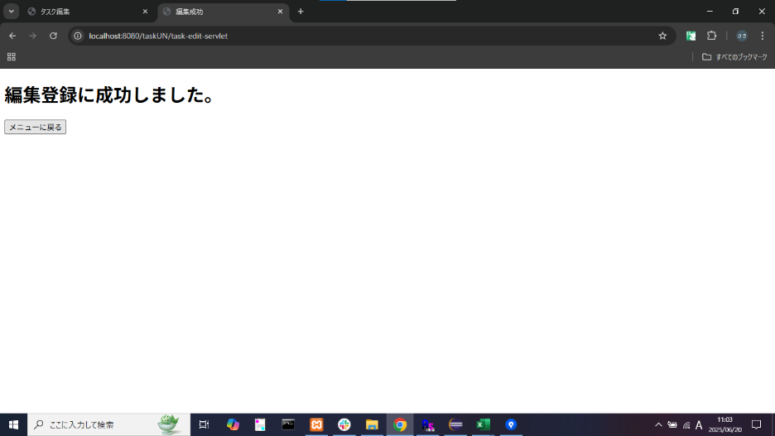
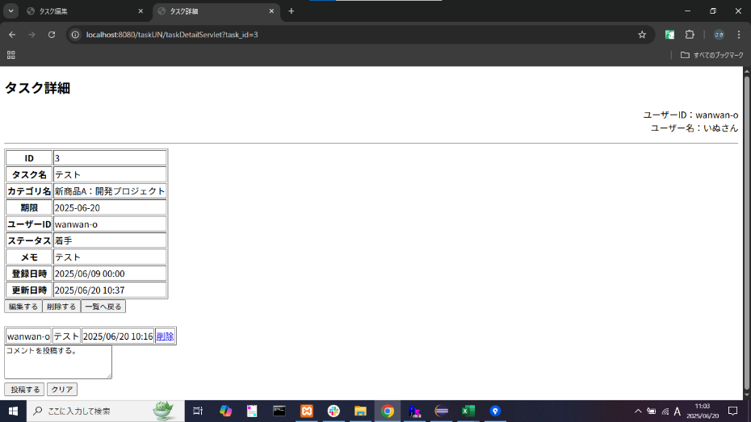
3

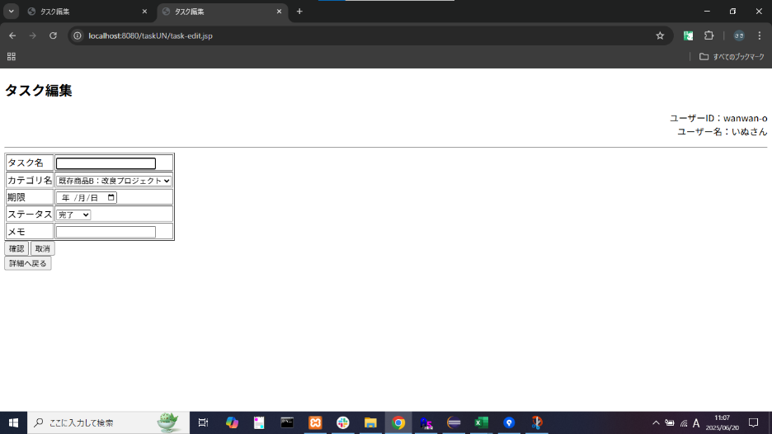
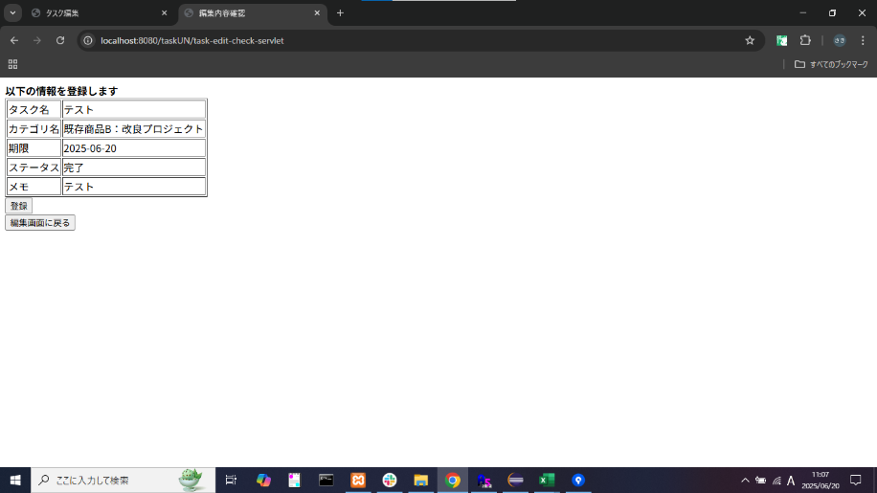
4

